상품제안서
직사각 고급 미용티슈 130매 각티슈 | 상품코드: F19649

 |  |  |  |  |  |  | 02-412-0044 | www.easy1.co.kr
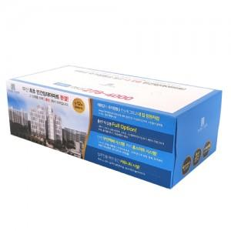

【상세/제작정보】 | -번들팩 포장 원하시는경우 문의 바랍니다.

【인쇄/포장옵션】 | 풀칼라 / 포장불가능

【공급단가】 | 수량 | 2,000~ | 4,000~ | 6,000~ | 10,000~ | 30,000~
*VAT별도 | 130매 | 1,270원 | 1,220원 | 1,180원 | 1,130원 | 1,090원
 | 150매 | 1,680원 | 1,620원 | 1,560원 | 1,500원 | 1,440원

【상품 URL】 | https://dev.easy1.co.kr:443/src/goods_detail.php?gdno=19649

